Задание
Задание 1. Постройте графики, отражающие динамику объемов продаж газеты в каждом пункте ее реализации 2. Выберите способ экстраполяции объемов продаж газеты для каждого пункта (по среднему уровню ряда, по среднему абсолютному приросту или по среднему темпу роста) 3. Рассчитайте необходимый показатель (среднее значение, средний абсолютный прирост или средний темп роста) 4. Определите теоретические (расчетные) уровни ряда и остаточные отклонения 5. Рассчитайте точечный и интервальные прогнозы объемов продаж газеты для каждого пункта на период упреждения, равный 4. В каждом случае интервальный прогноз рассчитать для разных до-верительных вероятностей: при прогнозировании по среднему – для 90%, по абсолютному приросту – для 95%, по темпу роста – 80%. 6. Постройте графики, отражающие результаты прогнозирования. 7. Проанализируйте полученные результаты и определите, каким тиражом следует выпускать газету в ближайшие четыре дня

t | Y1(t) | Y2(t) | Y3(t)
1 | 93 | 546 | 235
2 | 105 | 537 | 245
3 | 109 | 529 | 256
4 | 118 | 543 | 265
5 | 126 | 532 | 275
6 | 143 | 551 | 287
7 | 158 | 547 | 300
8 | 178 | 531 | 314
9 | 201 | 528 | 324
10 | 231 | 536 | 333
11 | 251 | 541 | 344
12 | 281 | 527 | 356
13 | 297 | 542 | 365
14 | 329 | 539 | 378
15 | 354 | 553 | 389
Y2(t)
16 | 372 | 546 | 397

Цепные абсолютные приросты
t | Y1(t) | Y2(t) | Y3(t)
1
2 | 12 | -9 | 10
3 | 4 | -8 | 11
4 | 9 | 14 | 9
5 | 8 | -11 | 10
6 | 17 | 19 | 12
7 | 15 | -4 | 13
8 | 20 | -16 | 14
9 | 23 | -3 | 10
10 | 30 | 8 | 9
11 | 20 | 5 | 11
Y3(t)
12 | 30 | -14 | 12
13 | 16 | 15 | 9
14 | 32 | -3 | 13
15 | 25 | 14 | 11
16 | 18 | -7 | 8

Y1(t) - Средний темп роста
Средний темп роста
 | t | Y1(t) | y͂i = y͂i-1 * ср.тр | (yi - y͂i)² |  | Ср. Тр, % = | 109.68249797 |  | Условия выбора данного типа прогонзирования: Временной ряд с четко выраженной тенденцией, без циклической и сезонной составляющей. Такие ряды могут быть сравнительно "гладкими", либо иметь достаточно сильные отклонения уровней ряда от тренда.
 | 1 | 93 |  |  |  | Ср. Тр = | 1.0968249797
 | 2 | 105 | 102.00 | 8.9716836382
 | 3 | 109 | 111.88 | 8.302053093 |  | Sост = | 12.055388152
 | 4 | 118 | 122.71 | 22.224018253 |  | tꜵ (n-2)= | 1.345 | по темпу роста – 80%
 | 5 | 126 | 134.60 | 73.891887898 |  | Δ= | 16.214497065 |  | Прогнозирование по средним темпам роста используют, когда выполняются такие условия: 1. В уровнях ряда наблюдается закономерность постоянного спада или роста 2. Изменение уровней ряда происходит по экспоненциальному закону, то есть наблюдается резкий рост или уменьшение уровней ряда.
 | 6 | 143 | 147.63 | 21.421140831
 | 7 | 158 | 161.92 | 15.385259204
 | 8 | 178 | 177.60 | 0.15956962793
 | 9 | 201 | 194.80 | 38.480845971
 | 10 | 231 | 213.66 | 300.74863949
 | 11 | 251 | 234.35 | 277.37852311
 | 12 | 281 | 257.04 | 574.28308898
 | 13 | 297 | 281.92 | 227.30744462
 | 14 | 329 | 309.22 | 391.22872448
 | 15 | 354 | 339.16 | 220.20287331
 | 16 | 372 | 372.00 | 1.1632227364E-25
Σ |  |  |  | 2179.9857525
 | Точечный |  | Интервальный | ≤ больше | ≤ меньше
 | 17 | 408.01889245 |  | 391.80439538 | 424.23338951
 | 18 | 447.52531342 |  | 431.31081636 | 463.73981049
 | 19 | 490.85694281 |  | 474.64244574 | 507.07143987
 | 20 | 538.38415633 |  | 522.16965926 | 554.59865339

Y1(t) - прогнозный
 | Y1(t)
1 | 93
2 | 105
3 | 109
4 | 118
5 | 126
6 | 143
7 | 158
8 | 178
9 | 201
10 | 231
11 | 251
12 | 281
13 | 297
14 | 329
15 | 354
16 | 372
17 | 408.01889245
18 | 447.52531342
19 | 490.85694281
20 | 538.38415633

Y2(t) - Средний уровень ряда
Средний уровень ряда
 | t | Y2(t) | (Y(t) - Ῡ)² | Условия выбора данного типа прогонзирования: Временной ряд не имеет тенденции, сезонной и циклической составляющих. Уровни ряда варьируют вокруг среднего значения. Отклонения уровней ряда от линии средней могут быть сильными или незначительными.
 | 1 | 546 | 45.5625
 | 2 | 537 | 5.0625
 | 3 | 529 | 105.0625
 | 4 | 543 | 14.0625
 | 5 | 532 | 52.5625 | Расчет прогноза по среднему уровню ряда применяется тогда, когда динамический ряд не имеет тенденции роста или снижения и его колебания относительно невелики. В этом случае в качестве прогноза может быть использована средняя арифметическая показателей этого ряда.
 | 6 | 551 | 138.0625
 | 7 | 547 | 60.0625
 | 8 | 531 | 68.0625
 | 9 | 528 | 126.5625
 | 10 | 536 | 10.5625 | Точечный | Ῡ= | 539.25 | 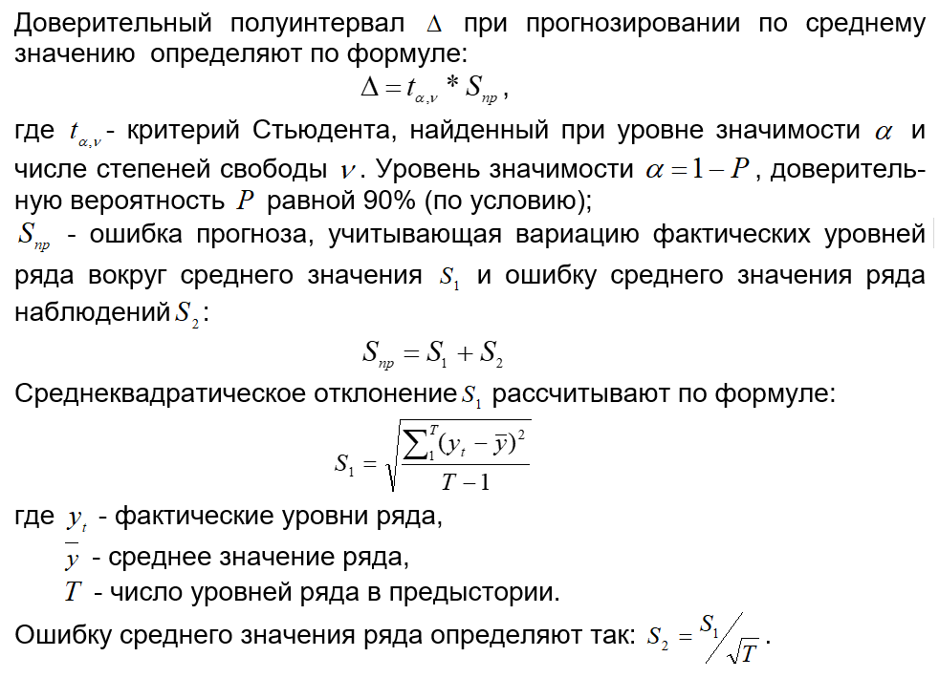
 | 11 | 541 | 3.0625 |  | S1= | 8.2502525214
 | 12 | 527 | 150.0625 |  | S2= | 2.0625631303
 | 13 | 542 | 7.5625 |  | Sпр= | 10.312815652
 | 14 | 539 | 0.0625 |  | tꜵ (n-1)= | 2.95
 | 15 | 553 | 189.0625 |  | tꜵ (n-2)= | 2.98
 | 16 | 546 | 45.5625 | Погрешность | Δ по n-1= | 30.422806173
Σ |  |  | 1021
 | 17 | 539.25 |  | Интервальный | ≤ больше | ≤ меньше
 | 18 | 539.25 |  |  | 508.82719383 | 569.67280617
 | 19 | 539.25
 | 20 | 539.25

 | Y2(t)
1 | 546
2 | 537
3 | 529
4 | 543
5 | 532
6 | 551
7 | 547
8 | 531
9 | 528
10 | 536
11 | 541
12 | 527
13 | 542
14 | 539
15 | 553
16 | 546
17 | 539.25
18 | 539.25
19 | 539.25
20 | 539.25

Y3(t) - Средний абс. прирост
Средний абсолютный прирост
 | t | Y3(t) | y~ = y+ср.абс.пр. | (y - y~)² |  | Ср. абс.П - Δy̅ | 10.8 | Условия выбора данного типа прогонзирования: Временной ряд не имеет тенденции, сезонной и циклической составляющих. Уровни ряда варьируют вокруг среднего значения. Отклонения уровней ряда от линии средней могут быть сильными или незначительными.
 | 1 | 235 |  |  |  | Sост = | 1.6812693617
 | 2 | 245 | 245.8 | 0.64 |  | tꜵ (n-2)= | 2.145
 | 3 | 256 | 255.8 | 0.04
 | 4 | 265 | 266.8 | 3.24 |  | Δ= | 3.6063227809
 | 5 | 275 | 275.8 | 0.64 |  |  |  | Цепные абсолютные приросты примерно одинаковы. Они незначительно варьируют от 8 до 14, что свидетельствует о близости процесса развития к линейному. Поэтому представляется правомерным оценить прогнозные значения Y3(17) - Y3(20) с помощью среднего абсолютного прироста Δy
 | 6 | 287 | 285.8 | 1.44
 | 7 | 300 | 297.8 | 4.84
 | 8 | 314 | 310.8 | 10.24
 | 9 | 324 | 324.8 | 0.64 |  |  |  | 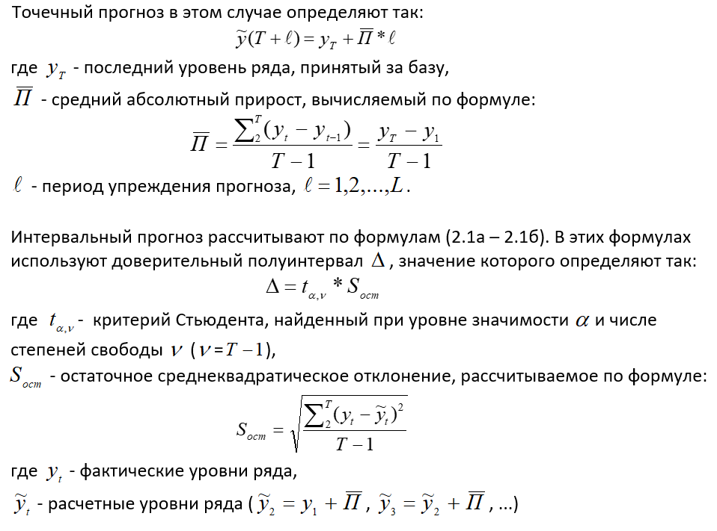
 | 10 | 333 | 334.8 | 3.24
 | 11 | 344 | 343.8 | 0.04
 | 12 | 356 | 354.8 | 1.44
 | 13 | 365 | 366.8 | 3.24
 | 14 | 378 | 375.8 | 4.84
 | 15 | 389 | 388.8 | 0.04
 | 16 | 397 | 399.8 | 7.84
Σ | 136 | 5063 |  | 42.4
 | Точечный прогноз |  | Интервальный | ≤ больше | ≤ меньше
 | 17 | 407.8 |  | 404.19367722 | 411.40632278
 | 18 | 418.6 |  | 414.99367722 | 422.20632278
 | 19 | 429.4 |  | 425.79367722 | 433.00632278
 | 20 | 440.2 |  | 436.59367722 | 443.80632278

Y3(t) - прогнозный
 | Y3(t)
1 | 235
2 | 245
3 | 256
4 | 265
5 | 275
6 | 287
7 | 300
8 | 314
9 | 324
10 | 333
11 | 344
12 | 356
13 | 365
14 | 378
15 | 389
16 | 397
17 | 407.8
18 | 418.6
19 | 429.4
20 | 440.2

аномальные
Проверить наличие аномальных наблюдений |  |  |  |  |  |  |  |  |  |  |  |  |  |  |  | * Автоматически посчитаны новые y
 | t | Y1(t) | yt - yt-1 | λt = (yt - yt-1)/Sy |  | t | Y2(t) | yt - yt-1 | λt = (yt - yt-1)/Sy | новые y | t | Y3(t) | yt - yt-1 | λt = (yt - yt-1)/Sy | новые y | t | Y3(t) | yt - yt-1 | λt = (yt - yt-1)/Sy | новые y
 | 1 | 93 |  |  |  | 1 | 546 |  |  | 546 | 1 | 235 |  |  | 235 | 1 | 235 |  |  | 235
 | 2 | 105 | 12.00 | 0.1 |  | 2 | 537 | -9.00 | 1.1 | 537 | 2 | 245 | 10.00 | 1.2 | 245 | 2 | 245 | 10.00 | 1.2 | 245
 | 3 | 109 | 4.00 | 0.0 |  | 3 | 529 | -8.00 | 1.0 | 529 | 3 | 256 | 11.00 | 1.3 | 256 | 3 | 256 | 11.00 | 1.3 | 256
 | 4 | 118 | 9.00 | 0.1 |  | 4 | 543 | 14.00 | 1.7 | 530.5 | 4 | 265 | 9.00 | 1.1 | 265 | 4 | 265 | 9.00 | 1.1 | 265
 | 5 | 126 | 8.00 | 0.1 |  | 5 | 532 | -11.00 | 1.3 | 532 | 5 | 275 | 10.00 | 1.2 | 275 | 5 | 275 | 10.00 | 1.2 | 275
 | 6 | 143 | 17.00 | 0.2 |  | 6 | 551 | 19.00 | 2.3 | 539.5 | 6 | 287 | 12.00 | 1.5 | 287.5 | 6 | 287 | 12.00 | 1.5 | 287.5
 | 7 | 158 | 15.00 | 0.2 |  | 7 | 547 | -4.00 | 0.5 | 547 | 7 | 300 | 13.00 | 1.6 | 300.5 | 7 | 300 | 13.00 | 1.6 | 300.5
 | 8 | 178 | 20.00 | 0.2 |  | 8 | 531 | -16.00 | 1.9 | 537.5 | 8 | 314 | 14.00 | 1.7 | 312 | 8 | 314 | 14.00 | 1.7 | 312
 | 9 | 201 | 23.00 | 0.2 |  | 9 | 528 | -3.00 | 0.4 | 528 | 9 | 324 | 10.00 | 1.2 | 324 | 9 | 324 | 10.00 | 1.2 | 324
 | 10 | 231 | 30.00 | 0.3 |  | 10 | 536 | 8.00 | 1.0 | 536 | 10 | 333 | 9.00 | 1.1 | 333 | 10 | 333 | 9.00 | 1.1 | 333
 | 11 | 251 | 20.00 | 0.2 |  | 11 | 541 | 5.00 | 0.6 | 541 | 11 | 344 | 11.00 | 1.3 | 344 | 11 | 344 | 11.00 | 1.3 | 344
 | 12 | 281 | 30.00 | 0.3 |  | 12 | 527 | -14.00 | 1.7 | 541.5 | 12 | 356 | 12.00 | 1.5 | 354.5 | 12 | 356 | 12.00 | 1.5 | 354.5
 | 13 | 297 | 16.00 | 0.2 |  | 13 | 542 | 15.00 | 1.8 | 533 | 13 | 365 | 9.00 | 1.1 | 365 | 13 | 365 | 9.00 | 1.1 | 365
 | 14 | 329 | 32.00 | 0.3 |  | 14 | 539 | -3.00 | 0.4 | 539 | 14 | 378 | 13.00 | 1.6 | 377 | 14 | 378 | 13.00 | 1.6 | 377
 | 15 | 354 | 25.00 | 0.3 |  | 15 | 553 | 14.00 | 1.7 | 542.5 | 15 | 389 | 11.00 | 1.3 | 389 | 15 | 389 | 11.00 | 1.3 | 389
 | 16 | 372 | 18.00 | 0.2 |  | 16 | 546 | -7.00 | 0.8 | 546 | 16 | 397 | 8.00 | 1.0 | 397 | 16 | 397 | 8.00 | 1.0 | 397

С помощью встроенной функции Excel «СТАНДОТКЛОН» было определено
стандартное отклонение уровней ряда: S_{y}=94,72548, после чего для всех уровней,
начиная со второго, рассчитывается статистика Ирвина:

 | Sy | 94.725480557 |  |  |  | Sy | 8.2502525214 |  |  |  | Sy | 52.569913766
 | y ср | 209.125 |  |  |  | y ср | 539.25 |  |  |  | y ср | 316.4375

Табличные значения критерия Ирвина для крайних элементов вариационного ряда берутся из
таблицы (в интернете):

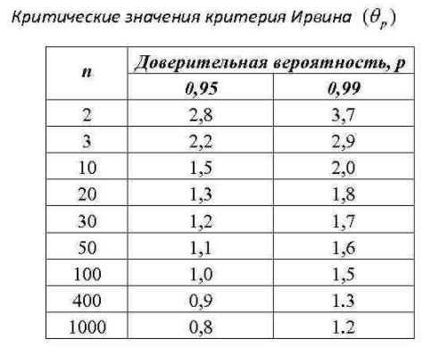
 |  |  |  |  | Возьмем примерно на n=15: будет примерно λкр = 1,4

 |  |  |  |  | λ кр | 1.4

регрессия ф-ии Excel
ВЫВОД ИТОГОВ Y1(t)

Регрессионная статистика
Множественный R | 0.98451496945
R-квадрат | 0.96926972507
Нормированный R-квадрат | 0.96707470543
Стандартная ошибка | 17.188249602
Наблюдения | 16

Дисперсионный анализ
 | df | SS | MS | F | Значимость F
Регрессия | 1 | 130457.64706 | 130457.64706 | 441.57678975 | 5.4955761841E-12
Остаток | 14 | 4136.1029412 | 295.43592437
Итого | 15 | 134593.75

 | Коэффициенты | Стандартная ошибка | t-статистика | P-Значение | Нижние 95% | Верхние 95% | Нижние 95,0% | Верхние 95,0%
Y-пересечение | 42.625 | 9.0135941334 | 4.7289681973 | 0.00032301635019 | 23.292763292 | 61.957236708 | 23.292763292 | 61.957236708
Переменная X 1 | 19.588235294 | 0.9321637138 | 21.013728602 | 5.4955761841E-12 | 17.58894297 | 21.587527618 | 17.58894297 | 21.587527618

 | Y1(t)
1 | 93
2 | 105
3 | 109
4 | 118
5 | 126
6 | 143
7 | 158
8 | 178
9 | 201
10 | 231
11 | 251
12 | 281
13 | 297
14 | 329
15 | 354
16 | 372

ВЫВОД ИТОГОВ Y2(t)

Регрессионная статистика
Множественный R | 0.15954218075
R-квадрат | 0.025453707438
Нормированный R-квадрат | -0.044156742031
Стандартная ошибка | 8.4304370532
Наблюдения | 16

Дисперсионный анализ
 | df | SS | MS | F | Значимость F
Регрессия | 1 | 25.988235294 | 25.988235294 | 0.36565928869 | 0.5550545456
Остаток | 14 | 995.01176471 | 71.072268908
Итого | 15 | 1021

 | Коэффициенты | Стандартная ошибка | t-статистика | P-Значение | Нижние 95% | Верхние 95% | Нижние 95,0% | Верхние 95,0%
Y-пересечение | 536.9 | 4.4209584877 | 121.44425276 | 1.4455793944E-22 | 527.41798709 | 546.38201291 | 527.41798709 | 546.38201291
Переменная X 1 | 0.27647058824 | 0.45720464239 | 0.60469768371 | 0.5550545456 | -0.70413584242 | 1.2570770189 | -0.70413584242 | 1.2570770189

Y2(t)
 | Y1(t)
1 | 546
2 | 537
3 | 529
4 | 543
5 | 532
6 | 551
7 | 547
8 | 531
9 | 528
10 | 536
11 | 541
12 | 527
13 | 542
14 | 539
15 | 553
16 | 546

ВЫВОД ИТОГОВ Y3(t)

Регрессионная статистика
Множественный R | 0.99953578747
R-квадрат | 0.99907179044
Нормированный R-квадрат | 0.99900548975
Стандартная ошибка | 1.6578372567
Наблюдения | 16

Дисперсионный анализ
 | df | SS | MS | F | Значимость F
Регрессия | 1 | 41415.459559 | 41415.459559 | 15068.800879 | 1.2440162209E-22
Остаток | 14 | 38.477941176 | 2.7484243697
Итого | 15 | 41453.9375

 | Коэффициенты | Стандартная ошибка | t-статистика | P-Значение | Нижние 95% | Верхние 95% | Нижние 95,0% | Верхние 95,0%
Y-пересечение | 222.625 | 0.86937719183 | 256.07412075 | 4.2295630719E-27 | 220.76037137 | 224.48962863 | 220.76037137 | 224.48962863
Переменная X 1 | 11.036764706 | 0.089908848772 | 122.75504421 | 1.2440162209E-22 | 10.843929404 | 11.229600008 | 10.843929404 | 11.229600008

Y3(t)
 | Y1(t)
1 | 235
2 | 245
3 | 256
4 | 265
5 | 275
6 | 287
7 | 300
8 | 314
9 | 324
10 | 333
11 | 344
12 | 356
13 | 365
14 | 378
15 | 389
16 | 397

